NGAYCONG
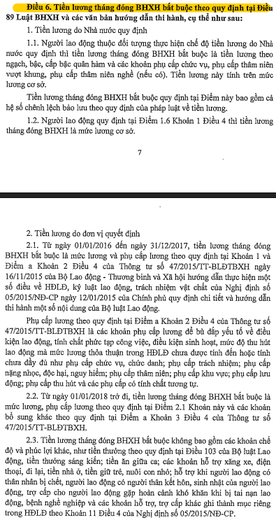
 | BẢNG XÁC ĐƠN GIÁ GIỜ CÔNG KỸ SƯ

STT | Tiêu chí xác định | Ký hiệu / Giá trị | Cấp bậc, hệ số, mức lương |  |  |  |  |  |  |  | Ghi chú
 | Cấp bậc kỹ sư |  | KS bậc 1/8 | KS bậc 2/8 | KS bậc 3/8 | KS bậc 4/8 | KS bậc 5/8 | KS bậc 6/8 | KS bậc 7/8 | KS bậc 8/8
1 | Hệ số lương theo cấp bậc | Hcb | 2.34 | 2.65 | 2.96 | 3.27 | 3.58 | 3.89 | 4.2 | 4.51 | QĐ 129/QĐ-BTTTT ngày 03/02/2021
2 | Hệ số phụ cấp lương | Hpc | 0 | 0 | 0 | 0 | 0 | 0 | 0 | 0
3 | Mức lương cơ sở | MLcs | 1,490,000 | 1,490,000 | 1,490,000 | 1,490,000 | 1,490,000 | 1,490,000 | 1,490,000 | 1,490,000 | Mức lương cơ sở thời điểm tháng 05 năm 2023 theo Nghị quyết 86/2019/QH14
4 | Hệ số điều chỉnh tăng thêm tiền lương | Hđc | 0.7 | 0.7 | 0.7 | 0.7 | 0.7 | 0.7 | 0.7 | 0.7 | Hệ số điều chỉnh tăng thêm tiền lương: Bằng 1,2 đối với địa bàn thuộc vùng I; Bằng 0,9 đối với địa bàn thuộc vùng II; Bằng 0,7 đối với địa bàn thuộc vùng III; Bằng 0,5 đối với địa bàn thuộc vùng IV.
5 | Lương cơ bản | Lcb | 5,927,220 | 6,712,450 | 7,497,680 | 8,282,910 | 9,068,140 | 9,853,370 | 10,638,600 | 11,423,830
6 | Các chi phi bảo hiểm (BHXH, BHTN, KPCĐ) thuộc trách nhiệm đóng của người sử dụng lao động | BHlđ | 1,392,897 | 1,577,426 | 1,761,955 | 1,946,484 | 2,131,013 | 2,315,542 | 2,500,071 | 2,684,600
6.1 | Bảo hiểm xã hội | 17.50% | 1,037,263 | 1,174,679 | 1,312,094 | 1,449,509 | 1,586,925 | 1,724,340 | 1,861,755 | 1,999,170 | Quyết định 595/QĐ-BHXH và Nghị định 44/2017/NĐ-CP
6.2 | Bảo hiểm Y tế | 3.00% | 177,817 | 201,374 | 224,930 | 248,487 | 272,044 | 295,601 | 319,158 | 342,715 | Quyết định 595/QĐ-BHXH
6.3 | Bảo hiểm thất nghiệp | 1.00% | 59,272 | 67,125 | 74,977 | 82,829 | 90,681 | 98,534 | 106,386 | 114,238 | Quyết định 595/QĐ-BHXH
6.4 | Công đoàn phí | 2.00% | 118,544 | 134,249 | 149,954 | 165,658 | 181,363 | 197,067 | 212,772 | 228,477 | Quyết định 595/QĐ-BHXH
7 | Số ngày làm việc trong tháng | t | 26 | 26 | 26 | 26 | 26 | 26 | 26 | 26 | QĐ 129/QĐ-BTTTT ngày 03/02/2021
 | Giá ngày công của nhân công trực tiếp | gnc | 281,543 | 318,841 | 356,140 | 393,438 | 430,737 | 468,035 | 505,334 | 542,632 | QĐ 129/QĐ-BTTTT ngày 03/02/2021
 | Đơn giá giờ công | H | 35,193 | 39,855 | 44,518 | 49,180 | 53,842 | 58,504 | 63,167 | 67,829 | 01 ngày làm 08 giờ

Ghi chú:
- Hcb: Hệ số lương theo cấp bậc của nhân công công nghệ thông tin trực tiếp quy định tại khoản 2 Mục này.
- Hpc: Hệ số phụ cấp lương của nhân công công nghệ thông tin trực tiếp (nếu có) xác định theo quy định của pháp luật lao động và các văn bản có liên quan.
- MLcs: Mức lương cơ sở do Chính phủ quy định theo từng thời kỳ.
- Hđc: Hệ số điều chỉnh tăng thêm tiền lương. Hệ số điều chỉnh tăng thêm tiền lương bằng 1,2 đối với địa bàn thuộc vùng I; bằng 0,9 đối với địa bàn thuộc vùng II; bằng 0,7 đối với địa bàn thuộc vùng III và bằng 0,5 đối với địa bàn thuộc vùng IV. Địa bàn thuộc vùng I, II, III, IV được thực hiện theo địa bàn áp dụng mức lương tối thiểu vùng do Chính phủ quy định theo từng thời kỳ.
- BHlđ: Các chi phí bảo hiểm xã hội, bảo hiểm y tế, bảo hiểm thất nghiệp, kinh phí công đoàn thuộc trách nhiệm đóng của người sử dụng lao động được xác định theo quy định của pháp luật.
+ Kỹ sư bậc 1: 0-3 năm kinh nghiệm
+ Kỹ sư bậc 2: 4-6 năm kinh nghiệm
+ Kỹ sư bậc 3: 7-9 năm kinh nghiệm
+ Kỹ sư bậc 4: 10-12 năm kinh nghiệm
+ Kỹ sư bậc 5: 13-15 năm kinh nghiệm
- Công thức xác định Giá ngày công của nhân công trực tiếp theo QĐ 129/QĐ-BTTTT ngày 03/02/2021:
 |  |  |  |  |  |  |  |  |  |  | Quyết định 595/QĐ-BHXH

